Arkusz1
Tytuł | [Rejestracja] Nakładanie komunikatów na temat jakości i długości hasła na urzędzeniu mobilnym
Środowisko, urządzenie, system | rozdzielczość urządzenia 768x1024
Priorytet
Warunki wstępne | użytkownik znajduje się na stronie mediaexpert.pl/registration
Kroki do reprodukcji | użytkownik wpisuje w pole "hasło" od 1 do 5 znaków
Obecny rezultat | Komunikat "Bardzo słabe" i "Hasło musi składać się z conajmniej 8 znaków" nakładają się na siebie przez co są słabo widoczne
Oczekiwany rezultat | Komunikaty wyświetlają się prawidłowo
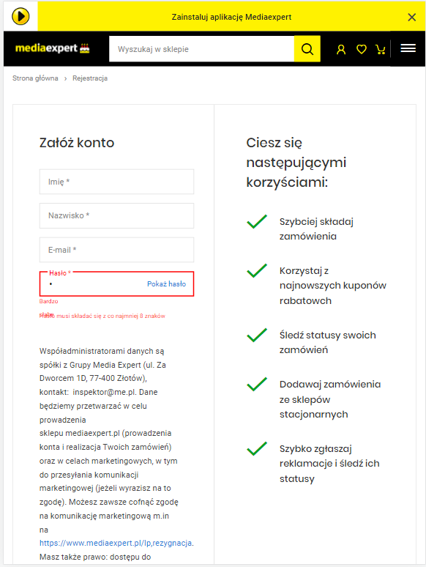
Załącznik - zdjęcie

Logi

tytuł bez modułu* | Podczas rejestracji nowego użytkownika na urządzeniu mobilnym nakładają się na siebie komunikaty na temat jakości hasła oraz wymagań co do jego długości

środowisko(urządzenie i system operacyjny)* | iPadAir, iOS15

